Sleeve box
Dear K’Jacques,,,

Sticker affix on main panel of plastic tray, PG team has estimated costing as below ka.

MOQ = 1,000
Price = 0.70 baht / pc.
Printed : with 4 colors + UV Coated
Dieline will update to you once WH confirm the sizing ka.

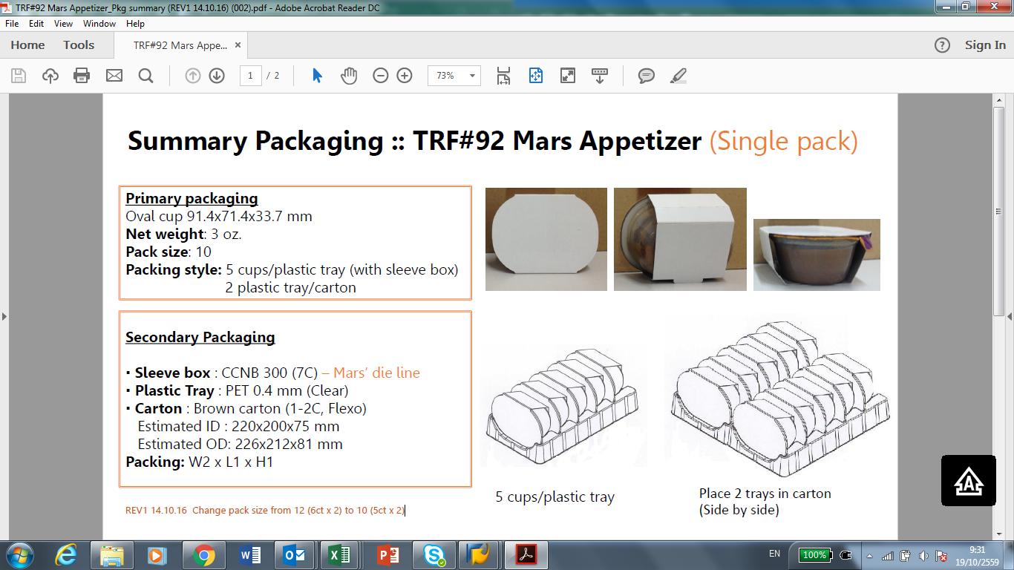

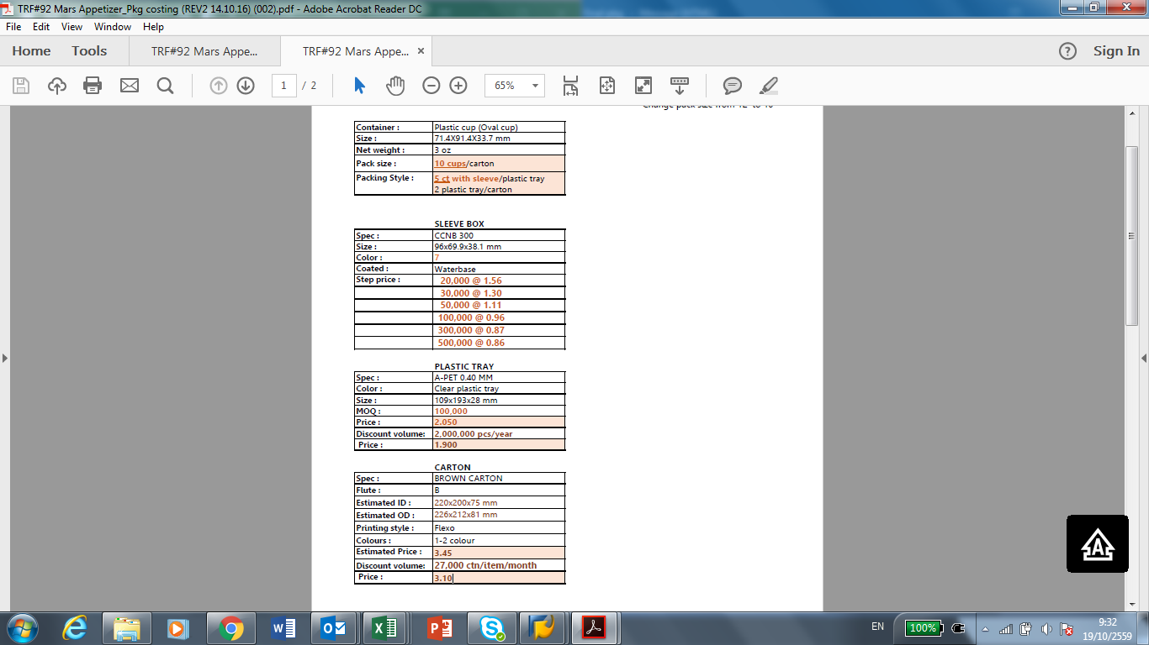

Dear.K.Wipada

Price Nologo Clear Oval cup 71.4x91.4x33.7 mm with special Grade EVOH (LT172B) MOQ 500,000 Volume 23 million cup/Year : 2.10 Baht / Pc.

1.85-1.78 = 0.07 ต่างกัน 0.10 บาท/pc | แจ้งราคา SPECIAL GRADE อยู่แล้ว + เพิ่มอีก 0.10

P’ Lek,

I will gather all information and ask costing center to provide cost to you ka.
· Quantity of small trial run project Wholesome on 25/03/16 >>> K. Joy : Product: Wholesome(Formula B1) total 133 cups.
· Cost for DNP Plain Lid 11 roll >>> K. Pearl : Cost = USD 3,414 / 11 roll /14480*36
· Cost for Clear oval cup size 71.4x91.4x33.70 mm. Mat code 51C32Z00HLNN. 200,000 cup >>> P’ Aoy
· Any sample from Thermal Process >>> K. Jarruek

0.63681130688

Packaging Cost
· Cost for DNP Plain Lid 11 roll = USD 3,414
· Cost for Clear oval cup size 71.4x91.4x33.70 mm. Mat code 51C32Z00HLNN. 200,000 cup * 2.91 baht / cup = 582,000 bath

Dear P’Lek, N’Lek (Grittinee)..

สรุป Wholesome pkg for oval cup ทาง EKAPAC เสนอ condition & volume pricing ได้เต็มที่หลังจากต่อรองแล้วได้มาดังนี้ค่ะ..

- Price for MOQ 500,000 @ 2.86 Baht, above MOQ 1,000,000 @ 2.65 Baht, above MOQ 2,000,000 @ 2.43 Baht. >>> ราคาดังกล่าวต้องบวกค่าขนส่ง 0.05 บาท/pcs.
- ปัจจุบันด้วย Mould ที่ EKAPAC มี maximum capacity ผลิตได้ 1-1.5ล้าน/เดือน
- สำหรับ Order 8 ล้านถ้วยในปีนี้ ทาง EKAPAC จะลงทุนแม่พิมพ์ใหม่ให้ภายใต้ข้อตกลง(AGREEMENT)มีการสั่งขั้นต่ำรายเดือน เดือนละ 2 ล้านชิ้น เป็นระยะเวลา 3 ปีที่ ทาง EKAPAC จะลงทุนค่าแม่พิมพ์ให้เอง(ค่า Mould ประมาณ 8.0 ล้านบาท) (Mould ใหม่สามารถผลิตได้เต็มที่ 3 ล้าน ถ้วย ) >>> สามารถสั่ง Mould ทันส่งมอบได้ในเดือนสิงหาคม (เพื่อเริ่มใช้ผลิตเดือนกันยา)
- และทาง EKAPAC เสนอเป็นส่วนลดจากจำนวนสั่งซื้อเมื่อให้ดังนี้.....
Accumulated Purchases above 30 million pcs - 1% of the Total Value,
Accumulated Purchases above 35 million pcs - 2% of the Total Value,
Accumulated Purchases above 40 million pcs - 3% of the Total Value.

- และหากมีการเปลี่ยนแปลงปรับเพิ่มลดตัวเลขการสั่งขอให้แจ้ง EKAPAC ล่วงหน้า 3 Weeks ค่ะ(จากแผนการส่งมอบ)

น้องเล็กช่วยสรุปราคาให้พี่เล็กด้วยค่ะ

Inner box
